２提案対象・３提案理由
２ 提案しようとする公共施設等

提案しようとする施設の具体的名称を記載してください。

３ 提案理由

（１）提案の目的
提案にあたっての背景や必要性を横浜市の政策とも関連づけた上で、
市民生活の充実や地域社会の活性化など、公共的な視点を踏まえて具体的に記載してください。

（２）提案の要点
提案した事業のコンセプトや、当該事業が果たすべき役割と整備する公共施設等の基本的な機能について記載してください。

４事業内容
４ 事業内容

（１）提案する公共施設等
前ページで入力した施設名称等が自動で反映されます。

（２）事業期間及び事業スケジュール
事業期間及び事業スケジュールを４-(１)様式を用いて説明してください。

（３）事業方式及び事業類型
 | 事業方式 | 事業類型

各主体の関係がわかるイメージ図を記載してください。
（例）
（４）事業スキーム
 | 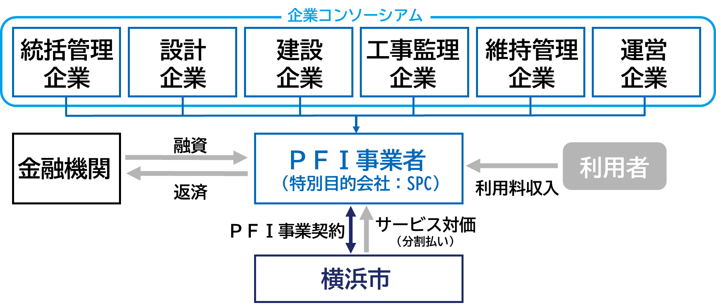

（５）業務の範囲
事業者が行う主な業務を業務分野ごとに記載してください。
（例）
①施設整備業務
ア 事前調査業務及びその他関連業務
イ 設計業務及びその他関連業務に伴う各種許認可手続等の業務
ウ 建設工事及びその他関連業務に伴う各種申請等の業務
エ 工事管理業務
オ 備品調達業務
②開業準備業務
ア 開業式典及び事前広報業務
イ 利用受付業務
③維持管理業務
ア 建築物維持管理業務
イ 建築設備維持管理業務
ウ 備品等保守管理業務
エ 修繕・更新業務
オ 清掃業務
カ 環境衛生管理業務
キ 警備業務
ク 外構施設保守管理業務
ケ 植栽管理業務
コ 長期修繕計画作成業務
④運営業務
ア 利用受付業務
イ 広報業務
ウ 飲食施設運営業務
エ 物販施設運営業務

（６）事業者の収入
事業者が横浜市や公共施設等利用者から得る収入について記載してください。
（例）
①横浜市市からのサービス対価
ア 施設整備の対価
イ 開業準備の対価
ウ 維持管理の対価
エ 運営の対価
②利用者から得る収入
ア 利用料金収入
イ 飲食施設の事業収入
ウ 物販施設の事業収入

（７）横浜市の収入
横浜市が本事業で得る収入を記載してください。
（例）
事業者が提案により運営する飲食施設の各賃料については、
年度売上の一定割合（割合は○％）を事業者が横浜市に支払う。

6整備
５ 公共施設等の整備に関する提案概要

（１）整備の内容

（２）ノウハウや創意工夫
公共施設等の整備に関しての提案者のノウハウや創意工夫が活かされている事項を記載してください。
該当事項が無ければ記載する必要はありません。

7維持管理
６ 公共施設等の維持管理に関する提案概要

（１）維持管理の内容

（２）ノウハウや創意工夫
公共施設等の維持管理に関しての提案者のノウハウや創意工夫が活かされている事項を記載してください。
該当事項が無ければ記載する必要はありません。

8運営
７ 公共施設等の運営に関する提案概要

（１）運営の内容

（２）ノウハウや創意工夫
公共施設等の運営に関しての提案者のノウハウや創意工夫が活かされている事項を記載してください。
該当事項が無ければ記載する必要はありません。

9リスク分担
８ リスク分担

（１）リスク分担の基本的考え方
提案事業に係る横浜市と民間事業者のリスク分担に関する基本的な考え方や留意点について記入してください。

（２）リスク分担表
 | 段階 | リスクの内容 | 負担者
 |  |  | 市 | 民間

 | 共通

 | 設計・建設

 | 維持管理・運営

 | 【凡例】 「○」：主たる負担者、「△」：従たる負担者、「空白」：負担なし

（３）法的課題
現時点で把握している法的課題があれば記入してください。

９・10評価
９ 提案事業の効果及び効率性に関する評価結果

横浜市が自ら実施する場合の事業期間全体を通じた財政負担（ＰＳＣ）と提案事業の事業期間全体を通じた横浜市の財政負担を比較したＶＦＭを明示してください。
 | 横浜市の財政負担を
 | 伴う提案事業

提案事業が独立採算型で成立することを説明してください。
 | 横浜市の財政負担を
 | 伴わない提案事業
 | （例：独立採算型）

10 提案事業の評価過程及び効果

（１）支払いに関する評価の過程及び方法
ＶＦＭ算定の根拠を10-(１)、10-(２)様式を用いて説明してください。
独立採算型の場合は、事業の採算性の根拠を説明してください。

（２）公共負担額とサービス水準の考え方
提案事業により実施される公共サービスの内容及び水準と、横浜市の財政負担額が見合ったものであるか説明してください。

